3-PGN-2-MA
Pressão (Kgf/cm²) | Cota(m) | Formação

Cota(m) x Kgf/cm²
169.75 | -1497 | Poti | GRADIENTE DE PRESSÃO
169.82 | -1501.7 | Poti
169.93 | -1509 | Poti | 0,047 /// Gás /// Poti
169.96 | -1511.5 | Poti
170.09 | -1512.5 | Poti
170.3 | -1514.5 | Poti
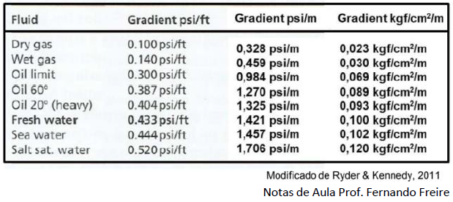
170.64 | -1518.1 | Poti
170.31 | -1514.5 | Poti

3-PGN-4-MA
Pressão (Kgf/cm²) | Cota(m) | Formação

Cota(m) x Kgf/cm²
145.85 | -1235.5 | Poti | GRADIENTE DE PRESSÃO
145.84 | -1243.8 | Poti
146.01 | -1253 | Poti | 0,039 /// Gás /// Poti
146.09 | -1259 | Poti
146.2 | -1269.2 | Poti
146.25 | -1273.8 | Poti
146.48 | -1295 | Poti
146.42 | -1302.2 | Poti
147.72 | -1310 | Poti
148.79 | -1319.5 | Poti

3-PGN-5-MA
Pressão (Kgf/cm²) | Cota(m) | Formação
Cota(m) x Kgf/cm²
155.51 | -1309.8 | Poti | GRADIENTE DE PRESSÃO
155.72 | -1327 | Poti
155.82 | -1340 | Poti | 0,064 /// Gás /// Poti
156.09 | -1363.3 | Poti
156.21 | -1370.1 | Poti
156.31 | -1375 | Poti
157.18 | -1388.5 | Poti
157.84 | -1394.1 | Poti
161.67 | -1423.2 | Poti
159.04 | -1404.4 | Poti

3-PGN-13-MA
Pressão (Kgf/cm²) | Cota(m) | Formação
Cota(m) x Kgf/cm²
136.3 | -1150.2 | Piaui | GRADIENTE DE PRESSÃO
139.1 | -1166.6 | Piaui
139.2 | -1169.7 | Piaui | 0,147 /// Água /// Piaui
139.2 | -1172.4 | Piaui | 0,0137 /// Gás /// Poti
139.7 | -1218.4 | Poti
139.8 | -1224.8 | Poti
139.8 | -1229.3 | Poti
139.8 | -1231.4 | Poti
139.9 | -1232.9 | Poti

3-PGN-16-MA
Pressão (Kgf/cm²) | Cota(m) | Formação

Cota(m) x Kgf/cm²
148.2 | -1270 | Longá
148.3 | -1270.2 | Longá | GRADIENTE DE PRESSÃO
149 | -1284 | Longá
149.5 | -1310.8 | Longá | 0,033 /// Gás /// Longá
151.3 | -1313 | Cabeças | 0,127 /// Água /// Cabeças
150.5 | -1318 | Cabeças
150.2 | -1325.1 | Cabeças
152 | -1332.8 | Cabeças
153.1 | -1343.4 | Cabeças

3-PGN-29-MA
Pressão (Kgf/cm²) | Cota(m) | Formação

Cota(m) x Kgf/cm²
125 | -1091.6 | Longá | GRADIENTE DE PRESSÃO
147.65 | -1273.5 | Longá
148.15 | -1279.8 | Longá | 0,122 /// Água /// Longá
148.45 | -1286.1 | Longá | 0,108 /// Água /// Cabeças
150.58 | -1319.5 | Cabeças
151.23 | -1325.3 | Cabeças
152.48 | -1337 | Cabeças

